Bài tập
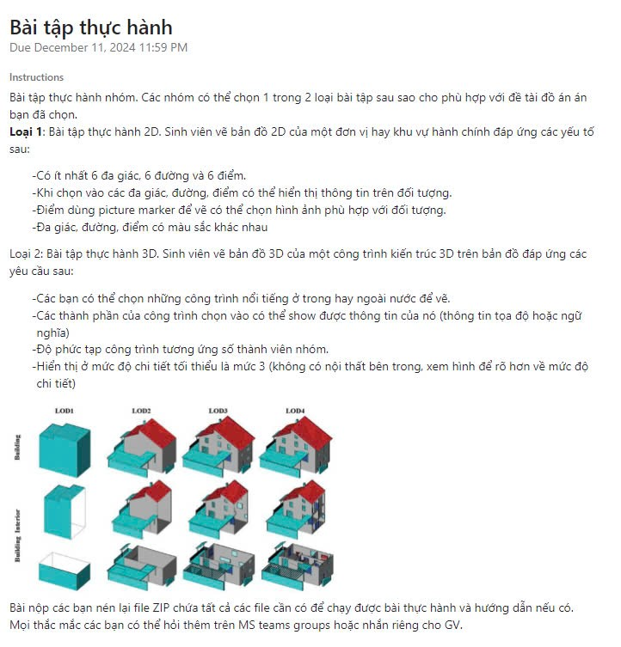
<!DOCTYPE html>
<html lang="vi">
<head>
<meta charset="UTF-8">
<meta name="viewport" content="width=device-width, initial-scale=1.0">
<title>Bản đồ hành chính tỉnh Bình Dương</title>
<style>
* {
margin: 0;
padding: 0;
box-sizing: border-box;
}

body {
font-family: Arial, sans-serif;
background-color: #f0f2f5;
padding: 20px;
}

.container {
max-width: 1200px;
margin: 0 auto;
background-color: white;
border-radius: 8px;
box-shadow: 0 2px 4px rgba(0, 0, 0, 0.1);
padding: 20px;
}

.header {
text-align: center;
margin-bottom: 20px;
}

.header h1 {
color: #1a73e8;
margin-bottom: 10px;
}

.controls {
display: flex;
gap: 10px;
margin-bottom: 20px;
justify-content: center;
}

.button {
padding: 8px 16px;
border: none;
border-radius: 4px;
background-color: #1a73e8;
color: white;
cursor: pointer;
transition: background-color 0.3s;
}

.button:hover {
background-color: #1557b0;
}

.map-container {
display: flex;
gap: 20px;
}

.map-svg {
border: 1px solid #ccc;
border-radius: 8px;
background-color: #fff;
}

.info-panel {
flex: 1;
padding: 20px;
background-color: #f8f9fa;
border-radius: 8px;
max-width: 300px;
}

.region-info {
margin-top: 20px;
}

.region-info h3 {
color: #1a73e8;
margin-bottom: 10px;
}

.info-item {
margin-bottom: 8px;
line-height: 1.5;
}

.legend {
margin-top: 20px;
padding: 10px;
background-color: #fff;
border-radius: 4px;
border: 1px solid #ccc;
}

.legend-item {
display: flex;
align-items: center;
margin-bottom: 5px;
}

.legend-color {
width: 20px;
height: 20px;
margin-right: 10px;
border: 1px solid #ccc;
}

.hidden {
display: none;
}

path {
transition: fill 0.3s;
cursor: pointer;
}

path:hover {
fill-opacity: 0.8;
}
</style>
</head>
<body>
<div class="container">
<div class="header">
<h1>Bản đồ hành chính tỉnh Bình Dương</h1>
</div>
<div class="controls">
<button id="toggleLegend" class="button">Ẩn/Hiện chú thích</button>
<button id="resetView" class="button">Đặt lại</button>
</div>

<div class="map-container">
<svg id="mapSvg" class="map-svg" width="800" height="600" viewBox="0 0 800 600">
<!-- Path elements will be added by JavaScript -->
</svg>

<div class="info-panel">
<div id="regionInfo" class="region-info">
<h3>Thông tin khu vực</h3>
<p>Chọn một khu vực trên bản đồ để xem thông tin chi tiết</p>
</div>

<div id="legend" class="legend">
<h3>Chú thích</h3>
<!-- Legend items will be added by JavaScript -->
</div>
</div>
</div>
</div>

<script>
const regions = {
thuDauMot: {
name: 'TP. Thủ Dầu Một',
path: 'M400,360 L440,320 L480,340 L520,320 L540,360 L520,400 L480,420 L440,400 Z',
color: '#FF9999',
info: {
area: '118.67 km²',
population: '417,000 người',
districts: '14 phường',
description: 'Trung tâm hành chính, kinh tế, văn hóa của tỉnh'
}
},
benCat: {
name: 'Thị xã Bến Cát',
path: 'M360,240 L440,220 L520,240 L540,300 L520,320 L480,340 L440,320 L400,360 L360,320 Z',
color: '#99FF99',
info: {
area: '234.35 km²',
population: '364,000 người',
districts: '8 phường',
description: 'Trung tâm công nghiệp quan trọng'
}
},
diAn: {
name: 'TP. Dĩ An',
path: 'M440,400 L480,420 L520,400 L540,440 L520,480 L480,500 L440,480 L420,440 Z',
color: '#9999FF',
info: {
area: '60.04 km²',
population: '489,000 người',
districts: '7 phường',
description: 'Đô thị công nghiệp năng động'
}
},
thuanAn: {
name: 'TP. Thuận An',
path: 'M520,400 L560,380 L600,400 L620,440 L600,480 L540,440 Z',
color: '#FFFF99',
info: {
area: '84.36 km²',
population: '860,000 người',
districts: '10 phường',
description: 'Trung tâm công nghiệp hiện đại'
}
},
tanUyen: {
name: 'Thị xã Tân Uyên',
path: 'M540,300 L580,280 L620,300 L640,340 L620,380 L580,400 L540,360 Z',
color: '#FF99FF',
info: {
area: '191.48 km²',
population: '458,000 người',
districts: '12 phường',
description: 'Đô thị công nghiệp phát triển'
}
},
bauBang: {
name: 'Huyện Bàu Bàng',
path: 'M360,160 L440,140 L520,160 L540,200 L520,240 L440,220 L360,240 L340,200 Z',
color: '#99FFFF',
info: {
area: '340.35 km²',
population: '136,000 người',
districts: '8 xã',
description: 'Vùng nông nghiệp công nghệ cao'
}
},
phuGiao: {
name: 'Huyện Phú Giáo',
path: 'M580,160 L660,140 L740,160 L760,200 L740,240 L660,220 L580,240 L560,200 Z',
color: '#FFCC99',
info: {
area: '538.97 km²',
population: '132,000 người',
districts: '11 xã',
description: 'Vùng phát triển nông nghiệp'
}
},
dauTieng: {
name: 'Huyện Dầu Tiếng',
path: 'M200,160 L280,140 L360,160 L380,200 L360,240 L280,220 L200,240 L180,200 Z',
color: '#99FF99',
info: {
area: '721.46 km²',
population: '159,000 người',
districts: '11 xã',
description: 'Vùng nông nghiệp và hồ Dầu Tiếng'
}
}
};

// Initialize map
function initMap() {
const mapSvg = document.getElementById('mapSvg');
const regionInfo = document.getElementById('regionInfo');
const legend = document.getElementById('legend');

// Add regions to map
Object.entries(regions).forEach(([key, region]) => {
const path = document.createElementNS('http://www.w3.org/2000/svg', 'path');
path.setAttribute('d', region.path);
path.setAttribute('fill', region.color);
path.setAttribute('stroke', 'white');
path.setAttribute('stroke-width', '2');
path.setAttribute('data-region', key);
path.addEventListener('click', () => showRegionInfo(key));
path.addEventListener('mouseover', () => path.style.fillOpacity = '0.8');
path.addEventListener('mouseout', () => path.style.fillOpacity = '1');
mapSvg.appendChild(path);

// Add legend item
const legendItem = document.createElement('div');
legendItem.className = 'legend-item';
legendItem.innerHTML = `
<div class="legend-color" style="background-color: ${region.color}"></div>
<div>${region.name}</div>
`;
legend.appendChild(legendItem);
});
}

// Show region information
function showRegionInfo(regionKey) {
const region = regions[regionKey];
const regionInfo = document.getElementById('regionInfo');
regionInfo.innerHTML = `
<h3>${region.name}</h3>
<div class="info-item">Diện tích: ${region.info.area}</div>
<div class="info-item">Dân số: ${region.info.population}</div>
<div class="info-item">Đơn vị hành chính: ${region.info.districts}</div>
<div class="info-item">Đặc điểm: ${region.info.description}</div>
`;
}

// Toggle legend visibility
document.getElementById('toggleLegend').addEventListener('click', () => {
const legend = document.getElementById('legend');
legend.classList.toggle('hidden');
});

// Reset view
document.getElementById('resetView').addEventListener('click', () => {
document.getElementById('regionInfo').innerHTML = `
<h3>Thông tin khu vực</h3>
<p>Chọn một khu vực trên bản đồ để xem thông tin chi tiết</p>
`;
});

// Initialize map when page loads
window.addEventListener('load', initMap);
</script>
</body>
</html>

